계산작업
[표1] | 쇼핑몰 판매현황 |  |  |  | [표2] | 성적현황
상품코드 | 판매가 | 판매량 | 총판매액 | 결과 | 학생명 | 학과 | 전공 | 교양 | 출석
S3472 | 36,500 | 967 | 35,295,500 |  | 조동원 | 기계공학과 | 79 | 89 | 8
T3348 | 42,000 | 855 | 35,910,000 |  | 김시진 | 건축공학과 | 82 | 78 | 9
R4930 | 38,800 | 1,211 | 46,986,800 | ★★ | 신지민 | 도시공학과 | 94 | 95 | 10
S8645 | 32,600 | 759 | 24,743,400 |  | 고인숙 | 건축공학과 | 93 | 92 | 10
T6941 | 41,500 | 1,036 | 42,994,000 | ★ | 남윤후 | 기계공학과 | 85 | 88 | 9
R3057 | 40,000 | 875 | 35,000,000 |  | 박준성 | 도시공학과 | 67 | 62 | 7
R4996 | 39,000 | 1,365 | 53,235,000 | ★★★ | 이인하 | 건축공학과 | 76 | 74 | 8
S1935 | 34,500 | 684 | 23,598,000 |  | 임선호 | 기계공학과 | 91 | 93 | 10
T5377 | 37,600 | 799 | 30,042,400 |  | 한동우 | 도시공학과 | 98 | 97 | 10

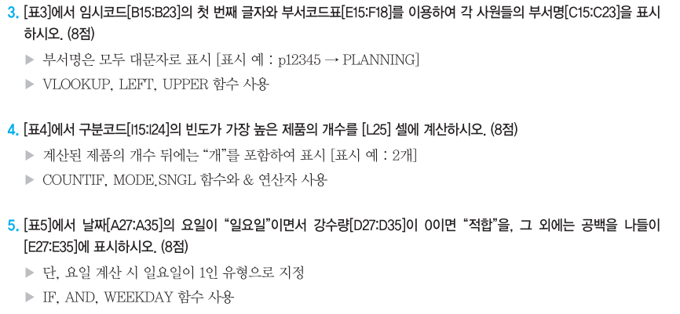
[표3] | 상품판매현황 |  |  |  | 학과 | 건축공학과 학생들의 전공 평균
지점 | 관리자 | 상품코드 | 판매량 | 총판매액 | 건축공학과 | 83.7
강북 | 윤은서 | N-124-B | 18 | 576,000
강남 | 손영심 | S-924-A | 16 | 400,000
강남 | 주건후 | S-505-B | 21 | 504,000
강북 | 강시윤 | N-688-A | 26 | 728,000
강북 | 장준성 | N-395-A | 19 | 532,000
강남 | 안승현 | S-331-A | 15 | 375,000
강남 | 서보인 | S-805-B | 20 | 480,000 | <상품단가표>
강북 | 조민성 | N-770-B | 16 | 512,000 | 지점명 | 강남A | 강남B | 강북A | 강북B
강남 | 양심선 | S-369-A | 22 | 550,000 | 출고가 | 25,000 | 24,000 | 28,000 | 32,000
강북 | 우연희 | N-613-B | 17 | 544,000 | 판매가 | 27,000 | 28,000 | 30,000 | 34,000

[표4] | 자격시험결과 |  |  |  | [표5] | 신체검사결과
이름 | 1과목 | 2과목 | 3과목 | 총점 | 이름 | 성별 | 신장(m) | 체중(kg) | 비만도
곽혜은 | 84 | 86 | 88 | 258 | 황찬수 | 남 | 1.76 | 67 | 표준
홍정훈 | 96 | 92 | 94 | 282 | 신민서 | 여 | 1.63 | 60 | 표준
양찬호 | 85 | 81 | 84 | 250 | 조현우 | 남 | 1.69 | 73 | 비만
문가영 | 77 | 79 | 74 | 230 | 온우섭 | 남 | 1.71 | 60 | 표준
강하늘 | 62 | 61 | 55 | 178 | 이향지 | 여 | 1.57 | 48 | 저체중
안서연 | 59 | 55 | 61 | 175 | 한우리 | 여 | 1.65 | 52 | 저체중
허은지 | 84 | 86 | 83 | 253 | 김시환 | 남 | 1.72 | 61 | 표준
 |  |  |  |  | 강현민 | 남 | 1.81 | 85 | 비만
 |  | 총점의 평균(표준편차) |  |  | 엄미윤 | 여 | 1.62 | 55 | 표준
 |  | #VALUE! |  |  | 김예소 | 여 | 1.58 | 63 | 비만

매크로작업
상공수영센터 수강생 현황

회원명 | 구분 | 개월수 | 수강료 | 할인율 | 자유수영 | 실납입액
김민재 | 매일 | 1 | 150,000 | 5% | 토,일요일 | 142,500
윤정희 | 월,수,금 | 3 | 360,000 | 10% | 일요일 | 324,000
강호정 | 매일 | 3 | 450,000 | 12% | 토,일요일 | 396,000
이장우 | 매일 | 3 | 450,000 | 12% | 토,일요일 | 396,000
조정휴 | 매일 | 6 | 900,000 | 25% | 토,일요일 | 675,000
유가온 | 월,수,금 | 1 | 120,000 | 0% | 일요일 | 120,000
김영하 | 월,수,금 | 6 | 720,000 | 20% | 일요일 | 576,000
전계권 | 매일 | 1 | 150,000 | 5% | 토,일요일 | 142,500
노영호 | 월,수,금 | 3 | 360,000 | 10% | 일요일 | 324,000

서식

차트작업
지역별 교통사고 현황

지역 | 1월 | 2월 | 3월 | 합계
서울 | 2,526 | 2,279 | 2,820 | 7,625
부산 | 814 | 916 | 895 | 2,625
대구 | 785 | 930 | 904 | 2,619
인천 | 604 | 484 | 690 | 1,778
광주 | 476 | 599 | 623 | 1,698
경기 | 3,583 | 4,266 | 4,084 | 11,933
강원 | 423 | 395 | 430 | 1,248

지역별 교통사고 현황
 | 1월 | 2월 | 3월
서울 | 2,526 | 2,279 | 2,820
부산 | 814 | 916 | 895
광주 | 476 | 599 | 623
경기 | 3,583 | 4,266 | 4,084
강원 | 423 | 395 | 430

